关系图
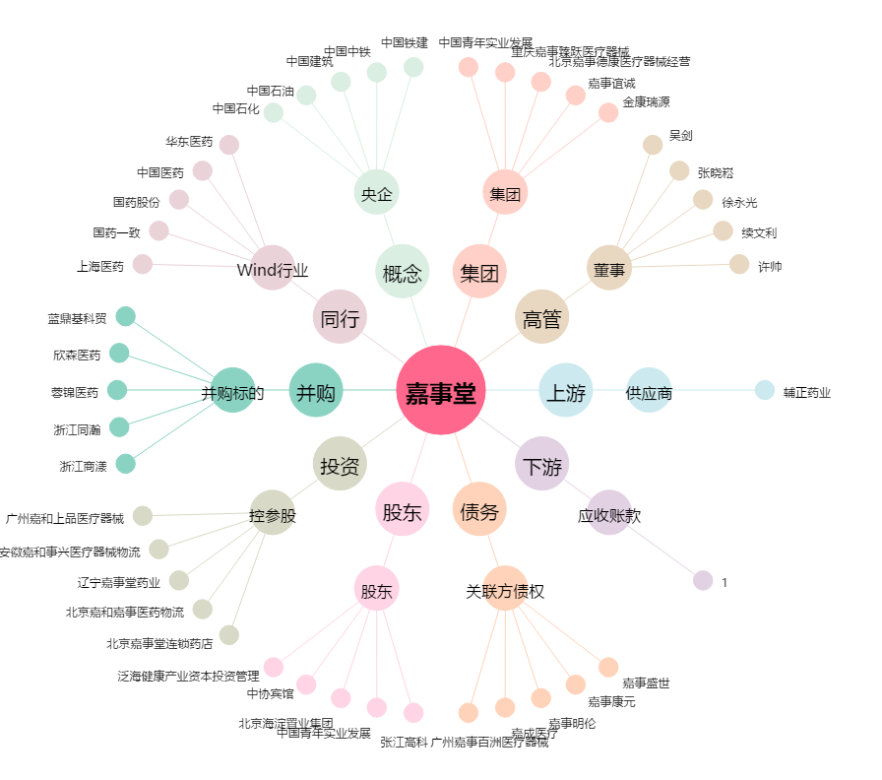
嘉事堂[002462.SZ] - 关系概览图

